single neuron
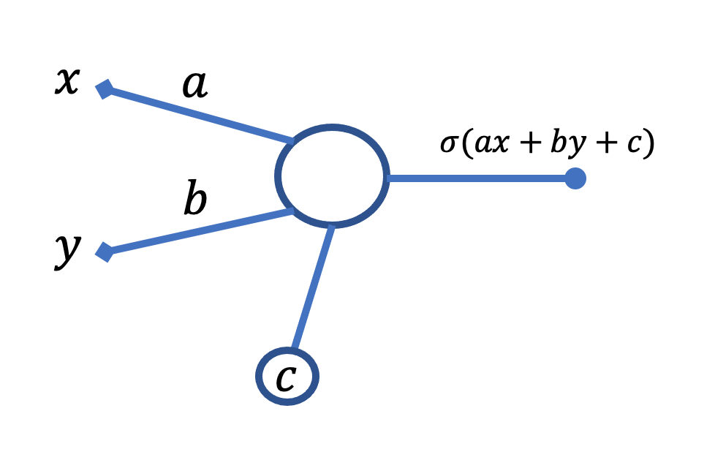
 |  |  |  |  |  |  | Erreur du neurone par rapport aux données et à leur label :
a | 0 | b | 0 | c | 0 |  | 4.5000 | <- il faut que ce nombre soit le plus petit possible, proche de zero

 | trouver les valeurs (de a, b et c) à mettre dans les celulles en vert ci-dessus pour minimiser la valeur dans la case jaune

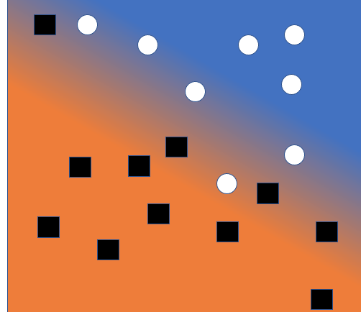
taille (x) | couleur (y) | sortie | sigma(sortie) | label | label_num | erreur
1 | 1 | 0 | 0.5 | chat | 1 | 0.5
10 | 10 | 0 | 0.5 | chien | 0 | -0.5
6 | 9 | 0 | 0.5 | chien | 0 | -0.5
-2 | -2 | 0 | 0.5 | chat | 1 | 0.5
0 | 3 | 0 | 0.5 | chat | 1 | 0.5
-5 | 7 | 0 | 0.5 | chat | 1 | 0.5
12 | 7 | 0 | 0.5 | chien | 0 | -0.5
5 | 10 | 0 | 0.5 | chien | 0 | -0.5
7 | 2 | 0 | 0.5 | chat | 1 | 0.5

two neurons
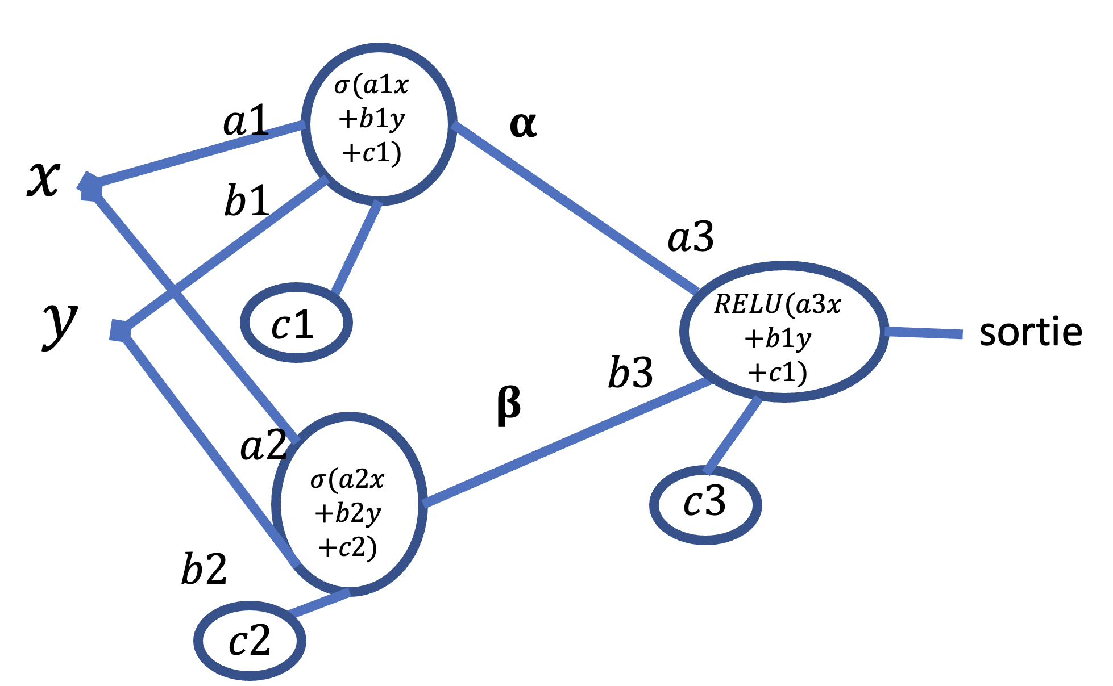
 |  |  |  |  |  |  |  |  |  | SOLUTION

x | y | catégorie | output N1 | sigmoid(N1) | output N2 | sigmoid(N2) | output N3 | RELU(N3) | ERROR | a1
0 | 0 | 0 | 0 | 0.50 | 0 | 0.50 | 0.00 | 0.00 | 0.00 | b1
8 | 8 | 0 | 0 | 0.50 | 0 | 0.50 | 0.00 | 0.00 | 0.00 | c1
-2 | 10 | 1 | 0 | 0.50 | 0 | 0.50 | 0.00 | 0.00 | -1.00 | a2
-10 | 4 | 1 | 0 | 0.50 | 0 | 0.50 | 0.00 | 0.00 | -1.00 | b2
10 | 10 | 0 | 0 | 0.50 | 0 | 0.50 | 0.00 | 0.00 | 0.00 | c2
-5 | -5 | 0 | 0 | 0.50 | 0 | 0.50 | 0.00 | 0.00 | 0.00 | a3
0 | 10 | 1 | 0 | 0.50 | 0 | 0.50 | 0.00 | 0.00 | -1.00 | b3
-1 | 13 | 1 | 0 | 0.50 | 0 | 0.50 | 0.00 | 0.00 | -1.00 | c3
10 | 10 | 0 | 0 | 0.50 | 0 | 0.50 | 0.00 | 0.00 | 0.00
4 | 13 | 0 | 0 | 0.50 | 0 | 0.50 | 0.00 | 0.00 | 0.00
-20 | -5 | 1 | 0 | 0.50 | 0 | 0.50 | 0.00 | 0.00 | -1.00
-12 | 1 | 1 | 0 | 0.50 | 0 | 0.50 | 0.00 | 0.00 | -1.00
2 | 2 | 0 | 0 | 0.50 | 0 | 0.50 | 0.00 | 0.00 | 0.00
5 | -5 | 0 | 0 | 0.50 | 0 | 0.50 | 0.00 | 0.00 | 0.00 | Erreur : | 9
-5 | 0 | 0 | 0 | 0.50 | 0 | 0.50 | 0.00 | 0.00 | 0.00
0 | 3 | 0 | 0 | 0.50 | 0 | 0.50 | 0.00 | 0.00 | 0.00
-2 | -2 | 0 | 0 | 0.50 | 0 | 0.50 | 0.00 | 0.00 | 0.00
-3 | 12 | 1 | 0 | 0.50 | 0 | 0.50 | 0.00 | 0.00 | -1.00
-5 | 8 | 1 | 0 | 0.50 | 0 | 0.50 | 0.00 | 0.00 | -1.00
-11 | 0 | 1 | 0 | 0.50 | 0 | 0.50 | 0.00 | 0.00 | -1.00

